Tempo Agora
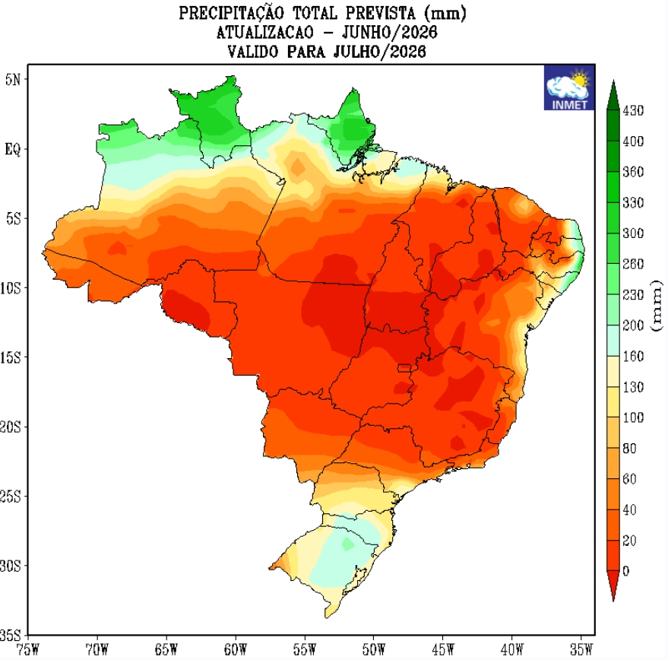

Dia | Clima | Max/Min | Umidade - Chuva | Descrição

